Tabelle1
Todo:
X Windungszahlen haupt trafo und weitere berechnungen
X Eimgamngspannungen
X Ausgangsspannungen
X Output inductor
X output capacitance
X F_Osc decision & resistor setting
X Höhere F_osc prüfen und output Induct und Cap verkleinern
Sonder wiederstände durch Wiederstandsnetzwerke ersetzten (Kosten) und BOM klein halten
Soft start Cap dimensionierung
Ein und ausschaltverhalten betrachten, Herunterfahren des Chips vor trennung von HV- sicher stellen
Komoensationsnetzwerk im Betrieb ausfahren und nachrechnen
Testdaten aufnehmen und mit berechnung vergleichen
Y-Kondensator auslegen
General
Eingangsparameter |  |  |  |  |  | Calculated Value
V_Out | 24 | V |  |  |  | Input
P_Out_max | 960 | W |  |  |  | Result
V_In_min | 230 | V | 2V Entladeschluss und etwas luft nach unten
V_In_max | 630 | V | 4,25V Ladeschluss und etwas luft nach oben
In zukunft definitiv potential vorhanden die schaltfrequenz zu vergrößern und den wandler damit kleiner zu halten. Aber hier nur Proof of Concept und damit so wenig wie möglich zum example Circuit ändern
I_max | 40 | A

F_Osc | 100000 | hz | Referenz design nutz 100Khz
Foldback ratio | 2 | per Datasheet
INT_VCC | 10 | V

t_amb | 50 | °C
t_max_mos | 125 | °C
Transformer
D_max | 0.6 | bis | 0.7 | Typischer max. Duty Cycle laut datenblatt
D_min | 0.20931449503
D_max | 0.57
D_Avg | 0.3913270994

Ü_ideal | 5.75 | bis | 6.71
U_real | 10.989
U_real_gesamt | 5.495 | NP/NS | 0.182 | NS/NP
 |  |  |  | Trafo Optionen | 2pcs |  |  | 2pcs
H1 | 3900 | uH |  | Ü | 12.048192771 | 5.4945054945 | 2.7548209366 | 10.989010989
H2 | 32.296 | uH |  | H1 | 3100 | 2600 | 2600 | 3900
 |  |  |  | anzahl | 2 | 1 | 1 | 2
Leakage Inductance | 3 | uH
K_Factor | 0.9992

Output Inductance and Capacitance
I Ripple | 4 | A | Min Verbauch des Fahzeuges Ripple soll kleiner sein um in CCM zu bleiben sonst DCM
ICR | 10%
L_o (Vmin) > | 2.56E-05 | H | 25.60 | uH |  | Coilcraft
L_o (Vmax) > | 4.74E-05 | H | 47.44 | uH | "->" | AGP4233-153ME | 4 in reihe | Zu groß!!!
L_o | 11.2 | uH |  |  | ersatzweise | AGM2222-562ME | 4 in reihe | AGM2222-562
I Ripple neu (p-p) | 16.943260821 | A
 |  |  |  |  | Parallel Capacitance 5,2*10^-12

Voltage Ripple requrement | 1% | of Vout | 0.24 | V_p2p
ESR of C_out | 0.0016021949078 |  | 1/1/ESR1+1/ESR2… |  | 1.6021949078 | mOhm | Werte aus Red Expert von WE
C_out_min | 9.07E-05 | F | 90.67 | uF

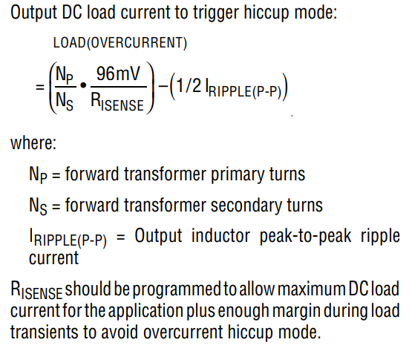
RISense | 0.0051 | Ohm | 5.07 | mOhm

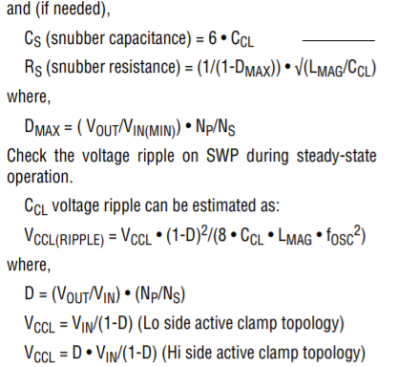
R1 | 1 | Mohm | 1000000 | Ohm
R3 | 1995 | Ohm
R2 | 3470 | Ohm
UVLO_Sec_min | 1.25 | V | UVLO_Sec_max | 3.42 | V |  |  |  |  | RMS Current Sec. | 32.8 | A | @ | V_in | 260V
RIVSEC | 148014 | kOhm | 148 | kOhm |  |  |  |  |  | RMS Current Prim | 3 | A |  | I_Out | 39.85 | ARMS
Clamp Capacitance and Snubber |  |  |  |  |  |  |  |  |  | Total Power In | 1043 | W |  | Without Leakage Inductance
D_min | 0.21 |  | gleich wie oben |  |  |  |  |  |  | Toral Power Out | 953 | W
C_CL | 4.06E-09 | F | 4.1 | nF |  |  |  |  |  | Total Eff. | 91.37 | %
C_S | 2.44E-08 | F | 24.4 | nF |  |  |  |  |  | V_Ripp | 0.016 | V

R_S | 2297 | Ohm
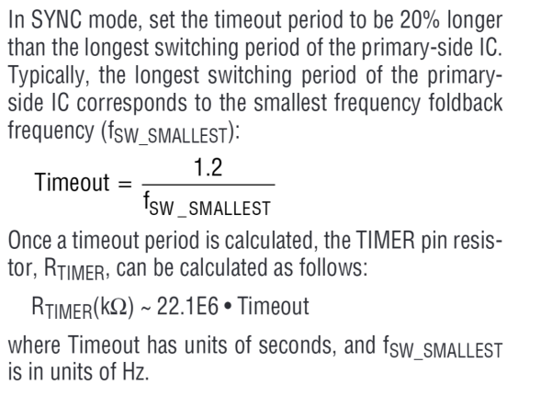
R_Timer | 530.4 | kOhm
Active Clamp Mosfet
P_I_Mag | 0.34 | A |  |  | STF7N105K5
V_Max | 956.13 |  | equal to primary |  |  |  | TO220-3
I_D_Max_pulsed | 8.82 | A

R_DS_on | 1.50 | Ohm

P_Conduction | 0.17 | W
Safety Factor | 2.00
P_ACM_Max | 0.34 | W
 |  |  |  |  |  |  |  |  |  | RMS Current Sec. | 31.3 | A | @ | V_in | 260V
 |  |  |  | Arctivc Silver 5 |  |  |  |  |  | RMS Current Prim | 2.84 | A |  | I_Out | 39.85 | ARMS
R_t_max | 218.6702 | K/W |  | 0.35 | W/mm^2*K |  |  |  |  | Total Power In | 1001 | W |  | Without Leakage Inductance
R_thJC | 0.6000 | K/W |  | 21.91 | W/K | <- fehler fläche falsch |  |  |  | Toral Power Out | 953 | W
R_thCS | 62.0000 | K/W | geschätzt | 0.045641259699 | K/W |  |  |  |  | Total Eff. | 95.20 | %
Conclusion:
The leakage Inductance ist over 1000 times smaller thatn the magnetizing inductance this would never couse such a difference. Leakage inductance will be ignoreed by setting the K factor to 1
T_th_gesamt | 62.6000 |  |  |  |  |  |  |  |  | V_Ripp | 0.018 | V
t_max | 71.4707 | °C

Primary Mosfet
BV_DSS_min | 956.13 | V
I_SD_max | 5.51 | A
R_DS_on | 0.225 | Ohm |  |  | UJ3C120150K3S
Q_G | 3.00E-08 | C | 30 | nC |  |  | TO247-3
Q_GD | 6.00E-09 | C | 6 | nC

P_Conduction | 6.84 | W
P_Gatedriver | 0.03 | W
P_Turn_off | 1.61 | W
P_Turn_on | 1.04 | W
P_M1_max | 9.52 | W
 |  |  |  | Arctivc Silver 5
 |  |  |  | 0.35 | W/mm^2*K
R_t_max | 7.8753 | K/W |  | 112.84 | W/K
R_thJC | 0.9000 | K/W |  | 0.0088621056363 | K/W

A-sink | 322.4000 | mm^2 | JC = Junction Case
R_thCS | 0.0089 | K/W | CS = Case Sink
R_thCA_max |  |  | SA = Sink Ambient

RA-T2X-38E | 3.9 | K/W
RT_th_gesamt | 4.8089 | K/W

t_max | 95.796700209 | °C
Catch Mosfet and V_Trip
V_DS_Max Catch Mosfet | 229.32 | V | S=2

R_DS_on | 0.0080 | Ohm | 8 | mOhm
 |  |  |  |  |  | IXFK240N25X3
E_AS | 2000 | mJ
V_BR(DSS) | 300 | V |  |  |  |  |  |  | TO264-3
V_trip_max Mosfet | 4.63 | V | 4631.5 | mV
I_catch_FET_max_reverse | 578.93 | A | 120 | A | Gewählt
 | Vtrip max muss größer Vtrip sein
R_CSP/R_CSN | 0 | Ohm | festgelegt
R_sns | 0.00055 | Ohm | 0.55 | mOhm | 0.55 | mOhm | gewählt

I_DS_max | 35.83 | A |  |  |  |  |  | 0.066 | Vtrip
Q_G | 3.45E-07 | C | 345.00 | nC
P_M_catch | 10.6171 | W |  |  |  |  |  | 0
 |  |  |  | Arctivc Silver 5
R_t_max | 7.0641 | K/W |  | 0.35 | W/mm^2*K
R_thJC | 0.1000 | K/W |  | 177.2015 | W/K
R_thCS | 0.1500 | K/W |  | 0.0056432930872 | K/W
A-sink | 506.2900 | mm^2
R_thSC | 0.0056 | K/W
R_thCA_max | 6.8084 | K/W

CR101-75 | 4.7 | K/W
T_th_gesamt | 4.9556

t_max | 102.61455055 | °C
Forward Mosfet
V_DS_Max | 67.50 | V | Active clamp Case
V_DS_Max | 30.15 | V | Resonant Case
I_DS_max | 30.513266629 | A
 |  |  |  |  | IPP019N08NF2SAKMA1
R_DS_on | 0.0020 | Ohm | 2.04 | mOhm |  |  | TO220-3
Q_G | 1.24E-07 | C | 124 | nC

P_M_Forward | 2.023 | W

 |  |  |  | Arctivc Silver 5
R_t_max | 37.0670 | K/W |  | 0.35 | W/mm^2*K
R_thJC | 0.6000 | K/W |  | 59.0051 | W/K
 |  |  |  | 0.016947687573 | K/W
A-sink | 168.5860 | mm^2
R_thCS | 0.0169 | K/W
R_thCA_max | 36.4501 | K/W

WA-T220-101E | 12 | K/W
T_th_gesamt | 12.6169 | K/W

t_max | 75.52864315 | °C
Werte aus der Sim
Active Clamp Fet |  | 600V 40A | 230V 40A | 600V 10A | 230V 10A
P_I_Mag | 0.34
V_Max | 956.13
I_D_Max_pulsed | 8.82
Primary Fet
I_SD_max | 5.51
Catch Fet
V_DS_Max Catch Mosfet | 229.32
I_catch_FET_max_reverse | 578.93 | x | x
Forward Fet
V_DS_Max | 67.50
I_DS_max | 30.513266629
Gesamtwerte
Pin
Pout
Wirkungsgrad |  | #DIV/0!

